記入様式
様式２－２
見学・会議等来場者（一般）名簿

来場年月日 | 令和 年 月 日（ ） |  |  | 入場予定 | 0:00:00
団体等の名称 |  |  |  | 退場予定 | 0:00:00 | ・

 |  |  |  |  | (敬称略)
氏 名 | 番号札 | 駐車番号 | 時 刻 |  | 備 考
 |  |  | 入 場 | 出 場
 |  |  | ： | ：
 |  |  | ： | ：
 |  |  | ： | ：
 |  |  | ： | ：
 |  |  | ： | ：
 |  |  | ： | ：
 |  |  | ： | ：
【注意事項】
入場時には、受付車両停車位置に駐車し、守衛所で来場される方全員の受付をして、入場許可証及び一般用許可車両証を受け取ってください。
駐車場はバス駐車場をご利用くださいい。
外来トイレでトイレを済ませてから管理本館に来場してください。
帰りは、入場証及び駐車証を守衛所に返却してお帰りください。
名簿のとおりとなります。
 |  |  | ： | ：
 |  |  | ： | ：
 |  |  | ： | ：
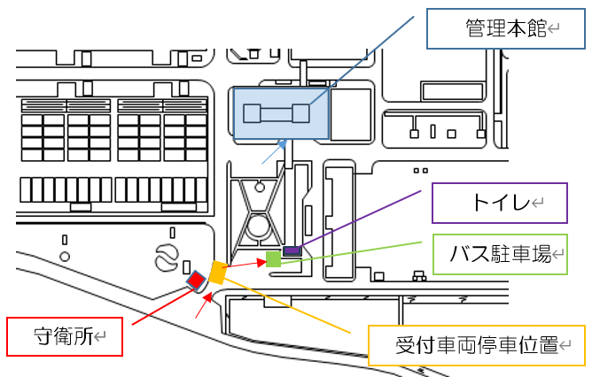
 |  |  | ： | ：
 |  |  | ： | ：
 |  |  | ： | ：
 |  |  | ： | ：
 |  |  | ： | ：
 |  |  | ： | ：

記入例及び注意事項
記入例

様式２－２
見学・会議等来場者（一般）名簿

来場年月日 | 令和 年 月 日（ ） |  |  | 入場予定 | 0:00:00
団体等の名称 | ○○○○会 |  |  | 退場予定 | 0:00:00 | ・

 |  |  |  |  | (敬称略)
氏 名 | 番号札 | 駐車番号 | 時 刻 |  | 備 考 （自動車ナンバー）
 |  |  | 入 場 | 出 場
この欄には記入不要です。i
行田 太郎 |  |  | ： | ： | 熊谷 ５０１ま３６６０
小針 蓮子 |  |  | ： | ： | 〃
荒木 武 |  |  | ： | ： | 〃
江南 仲子 |  |  | ： | ： | 熊谷 ５０１み９９２７
庄和 春子 |  |  | ： | ： | 〃
吉見 和子 |  |  | ： | ： | 〃
【注意事項】
入場時には、受付車両停車位置に駐車し、守衛所で来場される方全員の受付をして、入場許可証及び一般用許可車両証を受け取ってください。
駐車場はバス駐車場をご利用くださいい。
外来トイレでトイレを済ませてから管理本館に来場してください。
帰りは、入場証及び駐車証を守衛所に返却してお帰りください。
名簿のとおりとなります。
 |  |  | ： | ：
 |  |  | ： | ：
 |  |  | ： | ：
 |  |  | ： | ：
 |  |  | ： | ：
 |  |  | ： | ：
 |  |  | ： | ：
 |  |  | ： | ：

